成績外
หนังสือแจ้งผลการเรียน |  | 學業成績計算方式: 期中考 35 % 期末考 35 % 平時分 30 %
學生成績通知書 |  |  | 
 |  |  | โรงเรียนหัวหยุน โดย สมาคมยูนนาน จังหวัดเชียงราย 清萊雲南會館附屬 華雲學校
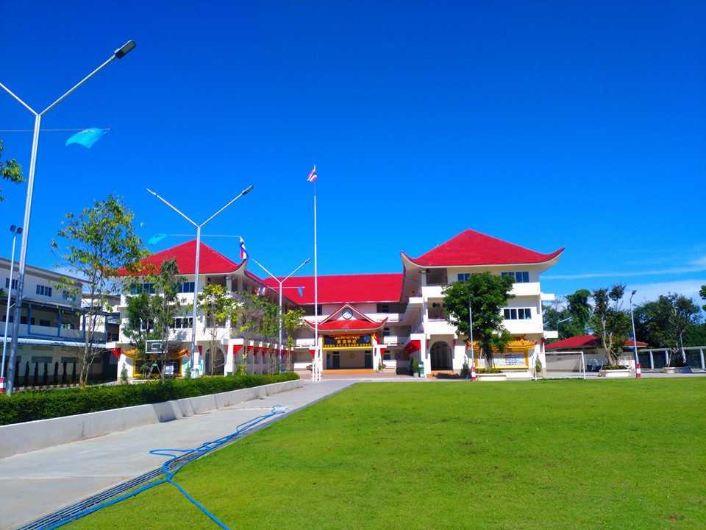 |  | 出缺席加扣分: 全勤 100 分（+3.00%） 曠課 -3.33 分（-0.10%） 遲到 -0.67 分（-0.02%） 事假 -1.67 分（-0.05%） 病假 0 分（-0.00%） 公假 0 分（-0.00%） |  | 要製作成

 |  | 特殊表現計算方式: 嘉獎 +1 分 警告 -1 分 小功 +3 分 小過 -3 分 大功 +9 分 大過 -9 分
班級: | 高三忠班
姓名: | 黃拉拉 | 操行成績標準: 90分以上至100分者為優等 80分以上不滿90分者為甲等 70分以上不滿80分者為乙等 60分以上不滿70分者為丙等 不滿60分者為丁等（不及格）
座號: | 99
學號: | 2862

成績內
泰國清萊雲南會館附屬華雲學校 |  |  |  |  |  |  |  |  |  | 2862學年度 |  | 下學期 |  | 成績通知書 |  |  |  |  | 公元
學號： |  | 2862 |  |  |  |  |  |  |  | 學生姓名： |  | 黃拉拉 |  | 高三 | 忠班 | 99號 | 
時間 |  | 上學期 |  |  |  | 下學期 |  |  |  | 全學年 | 出席記錄 |  |  |  | 懲獎記錄
科目 | 比重 | 期中 | 期末 | 平時 | 總分 | 期中 | 期末 | 平時 | 總分 | 平均 | 項目 | 上學期 | 下學期 | 合計 | 項目 | 上學期 | 下學期 | 合計
 |  | 35% | 35% | 30% | 100% | 35% | 35% | 30% | 100% |  | 曠課 | 1 |  | 0 | 嘉獎 | 1 |  | 1
國文 | 35% | 88 | 88 | 88 | 88 | 88 | 50 | 88 | 75 | 81.35 | 遲到 | 5 |  | 0 | 小功 | 2 |  | 2 | 2026-08-30 09:59:38
數學 | 20% | 75 | 75 | 75 | 75 | 75 | 75 | 75 | 75 | 75.00 | 病假 | 14 |  | 0 | 大功 | 3 |  | 3
英文 | 15% | 84 | 84 | 84 | 84 | 84 | 84 | 84 | 84 | 84.00 | 事假 | 22 |  | 0 | 警告 |  | 2 | 2
常識 | 9% | 52 | 52 | 52 | 52 | 60 | 52 | 80 | 63 | 57.26 | 公假 |  | 1 | 1 | 小過 |  | 1 | 1
華測 | 5% | 57 | 57 | 57 | 57 | 90 | 57 | 70 | 72 | 64.73 | 全勤 |  | 是 | 1 | 大過 |  |  | 0
電腦 | 5% | 99 | 99 | 99 | 99 | 99 | 99 | 99 | 99 | 99.00 | 班級人數 |  | 上學期 | 20 | 班級名次 |  | 上學期 | 1
書法 | 4% | 68 | 68 | 68 | 68 | 68 | 68 | 68 | 68 | 68.00 |  |  | 下學期 | 19 |  |  | 下學期 | 1
才藝 | 4% | 77 | 80 | 90 | 82 | 60 | 70 | 70 | 67 | 74.23 | 升留級 |  | 家長簽章及建議
 |  |  |  |  |  |  |  |  |  |  | 升級
 | 0%
出缺席 | 3% | -43 | -43 | -43 | -43 | 100 | 100 | 100 | 100 | 28.59
學業平均 |  |  |  |  | 76 |  |  |  | 76 | 75.96
操行成績 |  | 99 |  | 優 |  | 70 |  | 乙 |  | 84.50
禮貌 |  | 80 |  |  |  | 90 |  |  |  | 85.00 | 導師簽章 |  | 訓導簽章 |  | 教務簽章 |  | 校長簽章
衣著 |  | 70 |  |  |  | 80 |  |  |  | 75.00
服務 |  | 60 |  |  |  | 70 |  |  |  | 65.00
紀律 |  | 50 |  |  |  | 60 |  |  |  | 55.00
導師評語 |  | 下學期容易分心。

